Specsheet
 | PNP6B6B90 | zvláštní příslušenství: | Vlastnosti:
 | plynová varná deska s ovládáním, 60 cm, tvrzené sklo | HEZ298104 : HEZ298105 : Podložka pro mírné vaření HEZ298114 : Podložka pod hrnce | Označení produktové řady: Plynová deska s ovládáním Konstrukce: Vestavný Zdroj el.energie: Plynový Počet varných zón, které mohou být použity současně: 4 Ovládací prvky: Rozměry niky (mm): 45 x 560-562 x 480-492 Šírka (mm): 590 Rozměry spotřebiče (mm): 45 x 590 x 520 Rozměry zabaleného spotřebice (mm): 141 x 651 x 578 Hmotnost netto (kg): 13,117 Hmotnost brutto (kg): 14,0 Ukazatel zbytkového tepla: Žádná Umístění ovládacího panelu: Vpředu Způsob řízení: Základní materiál povrchu: Tvrzené sklo Materiál povrchu: Černá Barva rámu: Černá Aprobační certifikáty: CE, Eurasian Délka přívodního kabelu (cm): 100 Knob Material: umělá hmota Sealed Burners: Ne Funkce Booster: Druh podložek pod hrnce: Natural Gas Connection Rating (BTU): LP Gas Connection Rating (BTU): Dimension of 1st heating element (in): Výkon varné zóny (kW): Power of 1st burner (BTU): Dimension of 2nd heating element (in): Výkon 2. varné zóny (kW): Power of 2nd burner (BTU): Dimension of 3rd heating element (in): Výkon 3. varné zóny (kW): Power of 3rd burner (BTU): Dimension of 4th heating element (in): Výkon 4. varné zóny (kW): Power of 4th burner (BTU): Dimension of 5th heating element (in): Výkon 5. varné zóny (kW): Power of 5th burner (BTU): Dimension of 6th heating element (in): Power of heating element (kW in boost): Power of 2nd heating element (kW in boost): Power of 3rd heating element (kW in boost): Power of 4th heating element (kW in boost): Power of 5th heating element (kW in boost): Power of 6th heating element (kW in boost):

 | Design • tvrzené sklo • možnosti vestavby: plošné zapuštění nebo mírně nadsazené Komfort • mečovitý ovládací knoflík • integrované zapalování v ovládacím knoflíku • litinové rošty, dělitelné Výkon a rozměry varných zón • 4 plynové hořáky • 1 silný hořák, 2 normální, 1 úsporný • vzadu vlevo: normální hořák až 1.75 kW (v závislosti na typu plynu) • vzadu vpravo: silný hořák až 3 kW (v závislosti na typu plynu) • vpředu vlevo: normální hořák 1.75 kW(v závislosti na typu plynu) • vpředu vpravo: úsporný hořák až 1 kW (v závislosti na typu plynu) Bezpečnost • termoelektrická pojistka zhasnutí plamene • přednastaveno na zemní plyn (20 mbar) Rozměry a technické informace • rozměry spotřebiče (V x Š x H): 45 mm x 590 mm x 520 mm • rozměry pro vestavbu (V x Š x H): 45 mm x 560 mm x 480 mm • délka připojovacího kabelu: 100 cm Příslušenství • trysky na propan-butan (28-30/37mbar) součástí dodávky

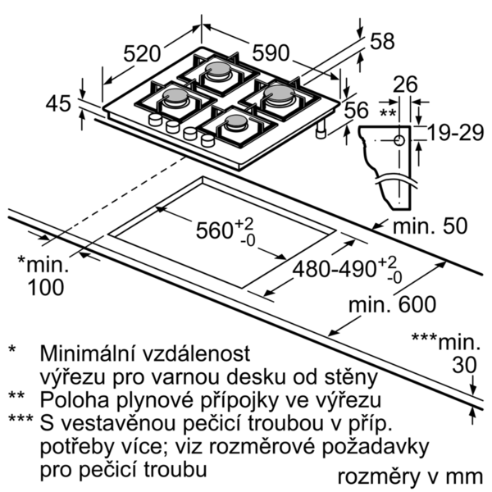

 |  | alternativní barevná provedení: | Vlastnosti spotřeby a připojení:
 |  |  | Příkon (W): 1 Příkon při připojení na plyn (W): 7500 Jištění (A): 3 Napětí (V): 220-240 Frekvence (Hz): 60; 50 Univerzální kód produktu: Barva spotřebiče: Černá Zdroj el.energie: Plynový Druh plynu: Nat gas H/E/(L) 20 (25) mbar Alternativní druh plynu: Propan-but. G30,3128-30/37mb Aprobační certifikáty: CE, Eurasian Délka přívodního kabelu (in): Typ zástrčky: Bez zástrčky Required cutout/niche size for installation (in): Minimum distance from counter front (in): Minimum distance from rear wall (in): Appliance Dimensions (h x w x d) (in): + x x Dimensions of the packed product (in): 5.55 x 22.75 x 25.62 Net weight (lbs): 29 Gross weight (lbs): 31 Počet varných zón, které mohou být použity současně: 4 Délka přívodního kabelu (cm): 100 Rozměry niky (mm): 45 x 560-562 x 480-492 Rozměry spotřebiče (mm): 45 x 590 x 520 Rozměry zabaleného spotřebice (mm): 141 x 651 x 578 Hmotnost netto (kg): 13,117 Hmotnost brutto (kg): 14,0

 |  | včetně příslušenství:

EAN:4242005134311
13-03-2019

 | PNP6B6B90 | zvláštní příslušenství: | Vlastnosti:
 | plynová varná doska s ovládaním, 60 cm, tvrdené sklo | HEZ298104 : HEZ298105 : Podložka pre mierne varenie HEZ298114 : Podložka pod hrnce | označenie produktového radu: plynová doska s ovládaním konštrukcia: zabudovateľný zdroj el. energie: plynový počet varných zón, ktoré možno použiť súčasne: 4 ovládacie prvky: Rozmery niky (mm): 45 x 560-562 x 480-492 šírka (mm): 590 rozmery spotrebiča (mm): 45 x 590 x 520 rozmery zabaleného spotrebiča (mm): 141 x 651 x 578 Hmotnosť netto (kg): 13,117 hmotnosť brutto (kg): 14,0 ukazovateľ zvyšného tepla: žiadny umiestnenie ovládacieho panelu: vpredu spôsob ovládania: základný materiál povrchu: tvrdené sklo materiál povrchu: čierna farba rámu: čierna aprobačné certifikáty: CE, Eurasian Dĺžka prívodného kábla (cm): 100 materiál gombíkov: plast uzavreté horáky: Nie funkcia Booster: druh podložiek pod hrnce: zemný plyn príkon (BTU): LP plyn príkon (BTU): rozmery 1. varnej zóny (in): Výkon varnej zóny (kW): výkon 1. horáku (BTU): rozmery 2. varnej zóny (in): výkon 2. varnej zóny (kW): výkon 2. horáku (BTU): rozmery 3. varnej zóny (in): výkon 3. varnej zóny (kW): výkon 3. horáku (BTU): rozmery 4. varnej zóny (in): výkon 4. varnej zóny (kW): výkon 4. horáku (BTU): rozmery 5. varnej zóny (in): výkon 5. varnej zóny (kW): výkon 5. horáku (BTU): rozmery 6. varnej zóny (in): výkon varnej zóny (kW vo výkone): výkon 2. varnej zóny (kW vo výkone): výkon 3. varnej zóny (kW vo výkone): výkon 4. varnej zóny (kW vo výkone): výkon 5. varnej zóny (kW vo výkone): výkon 6. varnej zóny (kW vo výkone):

 | Design • tvrdené sklo • pre zapustenú alebo mierne zdvihnutú inštaláciu Komfort • mečovitý ovládací gombík • integrované zapaľovanie v ovládacom gombíku • samostatné liatinové rošty, deliteľné Výkon a rozmery varných zón • 4 plynové horáky • 1x výkonný horák, 2x normálny horák, 1x úsporný korák • vzadu vľavo: normálny horák až 1.75 kW (v závislosti na typu plynu) • vzadu vpravo: silný horák až 3 kW (v závislosti na typu plynu) • vpredu vľavo: normálny horák až 1.75 kW (v závislosti na typu plynu) • vpredu vpravo:úsporný horák až 1 kW (v závislosti na typu plynu) Bezpečnosť • termoelektrická poistka zhasnutia plameňa • prednastavené na zemný plyn (20 mbar) Rozmery a technické informácie • rozmery spotrebica (V x Š x H): 45 mm x 590mm x 520 mm • rozmery pre inštaláciu (V x Š x H): 45 mm x 560 mm x 480 mm • dĺžka kábla na pripojenie: 100 cm Príslušenstvo • trysky na propan-butan (28-30/37mbar) súčasť dodávky

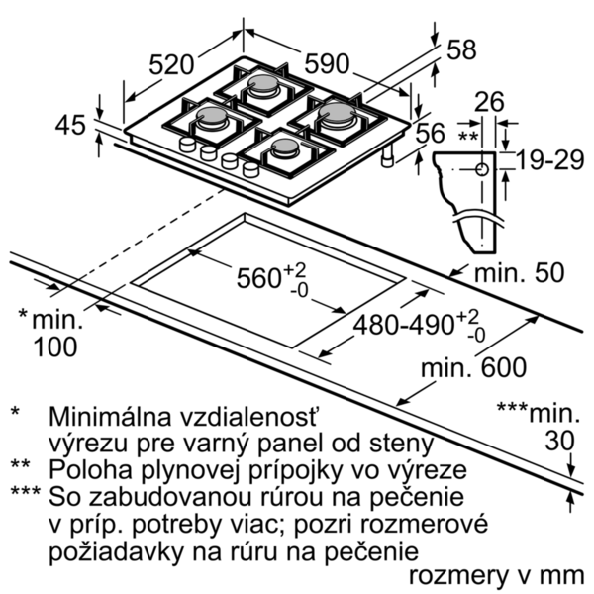

 |  |  | Vlastnosti spotřeby a připojení:
 |  |  | príkon (W): 1 príkon pri pripojení na plyn (W): 7500 istenie (A): 3 napätie (V): 220-240 frekvencia (Hz): 60; 50 Univerzálny kód produktu: farba spotrebiča: čierna zdroj el. energie: plynový druh plynu: Nat gas H/E/(L) 20 (25) mbar alternatívny druh plynu: propán-but. G30,3128-30/37mb aprobačné certifikáty: CE, Eurasian Dĺžka prívodného kábla (in): typ zástrčky: bez zástrčky odporúčaný otvor v nike, veľkosť pre inštaláciu (in): minimálna vzdialenosť od kraja pracovnej dosky vpredu (in): minimálna vzdialenosť od zadnej steny (in): rozmery spotrebiča (V x Š x H) (in): + x x rozmery zabaleného spotrebiča (in): 5.55 x 22.75 x 25.62 hmotnosť netto (lbs): 29 hmotnosť brutto (lbs): 31 počet varných zón, ktoré možno použiť súčasne: 4 Dĺžka prívodného kábla (cm): 100 Rozmery niky (mm): 45 x 560-562 x 480-492 rozmery spotrebiča (mm): 45 x 590 x 520 rozmery zabaleného spotrebiča (mm): 141 x 651 x 578 Hmotnosť netto (kg): 13,117 hmotnosť brutto (kg): 14,0

EAN:4242005134311
13-03-2019

